Sheet1
画面設計 |  |  |  | 論理名称 | レビュー履歴画面 | システムID | rewrite | 作成日 | 2016-08-05
 |  |  |  | 物理名称 | user_review.jsp | システム名称 | リライト | 作成者 | 古長 三四郎
 |  |  |  | 備考

レイアウト


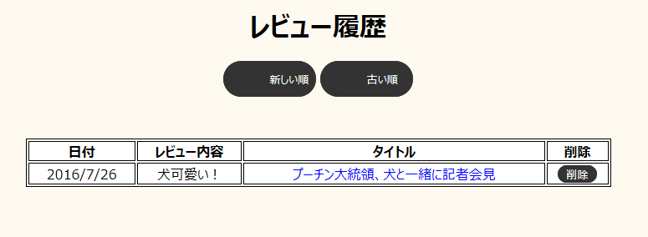

 | 【機能・役割】

 | ＜役割＞
 |  | ・ | レビューの日付、内容、記事タイトルの確認、削除を行う。

 | ＜機能＞
 |  | ・ | 「新しい順」リンクを押下し、新しい順にレビュー履歴を表示する。
 |  | ・ | 「古い順」リンクを押下し、古い順にレビュー履歴を表示する。
 |  | ・ | 「タイトル文字」リンクを押下し、サイト記事画面に遷移する。
 |  | ・ | 「削除」リンクを押下し、記事削除のモーダルウインドウを表示する。
 |  | ・ | 「戻る」リンクを押下し、管理人画面に遷移する。

 | 【遷移元・遷移先】

 | ＜遷移元＞
 |  |  | 管理画面

 | ＜遷移先＞
 |  |  | 管理人画面
 |  |  | 各サイト記事画面

